关系图
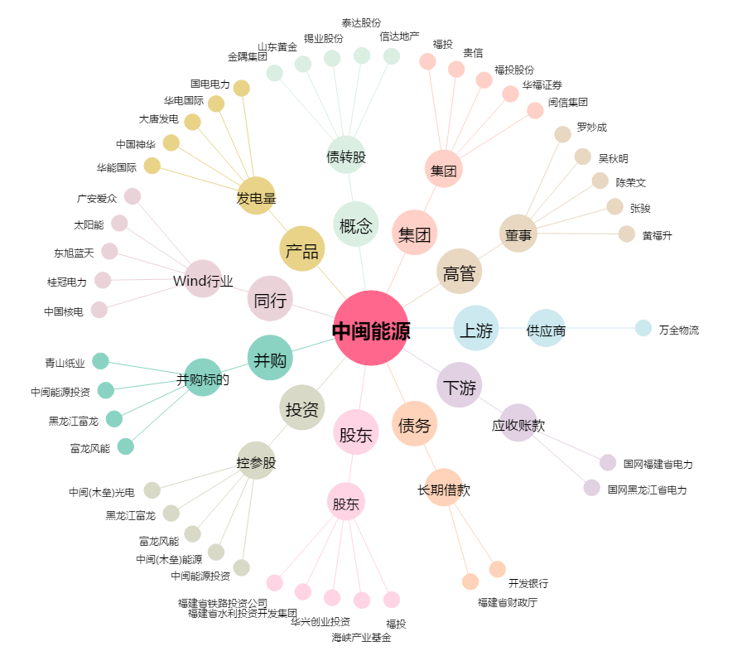
中闽能源[600163.SH] - 关系概览图

